상품제안서
네이쳐 베이직 골프 거리측정기 다기능 디지털 측정기 | 상품코드: F26050

 |  |  |  |  |  |  | 02-412-0044 | www.easy1.co.kr
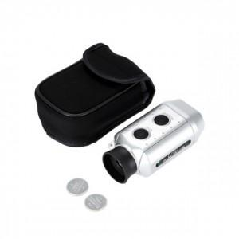

【상세/제작정보】

【인쇄/포장옵션】 | / 포장불가능

【공급단가】 | 수량 | 20~ | 50~ | 100~ | 300~ | 500~
*VAT별도 | 단가 | 32,120원 | 31,610원 | 30,840원 | 30,060원 | 29,550원

【상품 URL】 | https://dev.easy1.co.kr:443/src/goods_detail.php?gdno=26050

